Sheet2
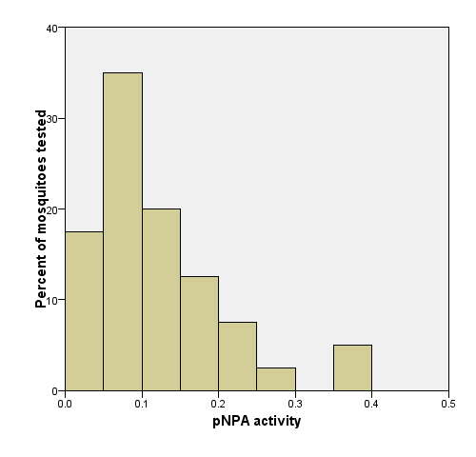
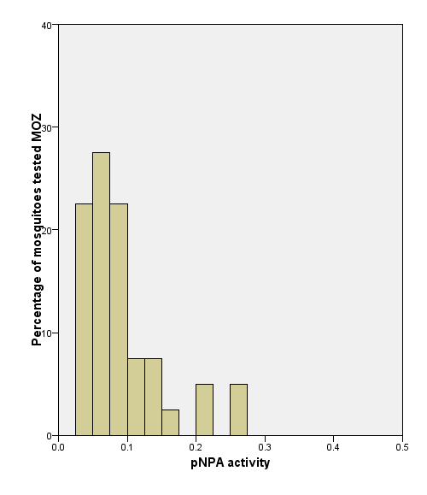
Sample No | Location | ♀ / ♂ | Species | P450 | Betaesterase | Alphaesterase | GST | PNPA | ACHe
1 | Chad | ♀ | An. Arabiensis | 0.058120094528 | 0.0062775323611 | 0.0055901684494 | 1.924412959 | 0.39395099541 | 96.804123711
2 | Chad | ♀ | An. Arabiensis | 0.0085421665334 | 0.0011624863686 | 0.0010789049919 | 0.39618663194 | 0.087146248086 | 98.243148278
3 | Chad | ♀ | An. Arabiensis | 0.045394398892 | 0.0040756797971 | 0.0043569309211 | 0.80910823171 | 0.27827568819 | 96.783625731
4 | Chad | ♀ | An. Arabiensis | 0.013833045882 | 0.0013989718025 | 0.0014815412331 | 0.46483630952 | 0.097934806388 | 99.765258216
5 | Chad | ♀ | An. Arabiensis | 0.012876937811 | 0.0011663797897 | 0.0012830930116 | 0.11168699187 | 0.15407313338 | 97.25877193
6 | Chad | ♀ | An. Arabiensis | 0.013703828639 | 0.0011311903896 | 0.001214451525 | 0.13834325397 | 0.14610588493 | 98.790322581
7 | Chad | ♀ | An. Arabiensis | 0.019857718307 | 0.0015219040316 | 0.0015712013925 | 0.25899567161 | 0.20147265518 | 99.761526232
8 | Chad | ♀ | An. Arabiensis | 0.018429770079 | 0.0010934598721 | 0.0012522403827 | 0.19282886402 | 0.11508888291 | 99.884925201
9 | Chad | ♀ | An. Arabiensis | 0.029877653541 | 0.0015162044462 | 0.0016835016835 | 0.21410334967 | 0.17050716152 | 87.958115183
10 | Chad | ♀ | An. Arabiensis | 0.017062688862 | 0.00094526687915 | 0.00081991778204 | 0.19270498033 | 0.14833978534 | 94.042553191
11 | Chad | ♀ | An. Arabiensis | 0.017375211571 | 0.0016161564928 | 0.0017709961087 | 0.37584302326 | 0.16202286406 | 93.675027263
12 | Chad | ♀ | An. Arabiensis | 0.0057040750204 | 0.0011334962469 | 0.0010522553366 | 0.36409101277 | 0.12731665195 | 96.436525612
13 | Chad | ♀ | An. Arabiensis | 0.0054695559445 | 0.001125941028 | 0.0010907754291 | 0.12712201842 | 0.090541147879 | 99.044585987
14 | Chad | ♀ | An. Arabiensis | 0.0042130907234 | 0.0010380063815 | 0.0010408300263 | 0.095771552803 | 0.074275347323 | 87.95620438
15 | Chad | ♀ | An. Arabiensis | 0.014806796332 | 0.0012115474493 | 0.0014301318649 | 0.22757077991 | 0.10984803864 | 95.772787318
16 | Chad | ♀ | An. Arabiensis | 0.011932635769 | 0.0011095908659 | 0.00094436124682 | 0.30916553442 | 0.084188361409 | 93.193193193
17 | Chad | ♀ | An. Arabiensis | 0.017275086797 | 0.0013062473973 | 0.0013294699452 | 0.20250439017 | 0.094038126419 | 96.305031447
18 | Chad | ♀ | An. Arabiensis | 0.0089942847745 | 0.00097377525314 | 0.0011143229832 | 0.13191205431 | 0.079650179424 | 100
19 | Chad | ♀ | An. Arabiensis | 0.0099462229295 | 0.0009861444695 | 0.00092684648566 | 0.15704483001 | 0.095328544988 | 99.894736842
20 | Chad | ♀ | An. Arabiensis | 0.02023406785 | 0.0006929559575 | 0.0012342313692 | 0.20112847222 | 0.079136742884 | 98.848810437
1 | Chad | ♂ | An. Arabiensis | 0.013593543652 | 0.00053851951344 | 0.00053709836319 | 0.044833896396 | 0.037799552999 | 90.81920904
2 | Chad | ♂ | An. Arabiensis | 0.040792810982 | 0.0012247073648 | 0.0010979358805 | 0.13212903491 | 0.076095430636 | 89.019432877
3 | Chad | ♂ | An. Arabiensis | 0.039024681138 | 0.00071361610132 | 0.00050338112886 | 0.044800042641 | 0.049517745359 | 74.016815839
4 | Chad | ♂ | An. Arabiensis | 0.030125786408 | 0.00084561154935 | 0.00077496642079 | 0.025673851886 | 0.052417254446 | 83.827767418
5 | Chad | ♂ | An. Arabiensis | 0.060184315148 | 0.0010456207678 | 0.0010919362309 | 0.057486623406 | 0.10168829865 | 88.52749301
6 | Chad | ♂ | An. Arabiensis | 0.060024643835 | 0.0040468654414 | 0.0041453774222 | 0.73370172764 | 0.21972229485 | 84.826423997
7 | Chad | ♂ | An. Arabiensis | 0.022749924639 | 0.0013374815575 | 0.001385695546 | 0.11552287582 | 0.08216376903 | 91.086441043
8 | Chad | ♂ | An. Arabiensis | 0.021645318258 | 0.0004760659109 | 0.0004870594062 | 0.028121754933 | 0.026914599762 | 89.099276792
9 | Chad | ♂ | An. Arabiensis | 0.095255983686 | 0.0024307571745 | 0.0018222883836 | 0.16081912879 | 0.12395934846 | 85.457534247
10 | Chad | ♂ | An. Arabiensis | 0.039787924685 | 0.0011112842083 | 0.00076131597871 | 0.048317307692 | 0.045464719048 | 89.400785855
11 | Chad | ♂ | An. Arabiensis | 0.056307735927 | 0.0015705688552 | 0.0015510522757 | 0.151171875 | 0.15795048494 | 92.209138012
12 | Chad | ♂ | An. Arabiensis | 0.050709747841 | 0.0027276530661 | 0.0032233740191 | 0.23039259041 | 0.20251235228 | 91.348750844
13 | Chad | ♂ | An. Arabiensis | 0.011953054475 | 0.00074792037715 | 0.00077067468372 | 0.042321227477 | 0.055111543396 | 90.711338043
14 | Chad | ♂ | An. Arabiensis | 0.046530145153 | 0.00059823507119 | 0.00036558928788 | 0.019286070479 | 0.016601365221 | 94.271619269
15 | Chad | ♂ | An. Arabiensis | 0.04846533678 | 0.0071468082753 | 0.0065398789406 | 1.2312216938 | 0.39625807311 | 94.52220978
16 | Chad | ♂ | An. Arabiensis | 0.037943313156 | 0.00094203712019 | 0.00064584463561 | 0.021519799326 | 0.045283082605 | 93.24162081
17 | Chad | ♂ | An. Arabiensis | 0.028677537842 | 0.0018597277758 | 0.0018042746304 | 0.14716001157 | 0.1293338438 | 87.263357743
18 | Chad | ♂ | An. Arabiensis | 0.031877289562 | 0.0012735680325 | 0.0015099899042 | 0.12071194389 | 0.095568110407 | 91.365655785
19 | Chad | ♂ | An. Arabiensis | 0.017208152911 | 0.00083109710028 | 0.0006137948711 | 0.01574676479 | 0.035023963957 | 95.064150943
20 | Chad | ♂ | An. Arabiensis | 0.059027737531 | 0.0024904777709 | 0.0027629795116 | 0.26795289855 | 0.1813922365 | 87.435398985
1 | Mozambique | ♂ | An. Arabiensis | 0.018063615707 | 0.0010061362394 | 0.0010521279597 | 0.051470233168 | 0.062849000538 | 88.846179783
2 | Mozambique | ♂ | An. Arabiensis | 0.026122510581 | 0.0011677196271 | 0.0013093565914 | 0.064931990358 | 0.082145659575 | 86.654297263
3 | Mozambique | ♂ | An. Arabiensis | 0.014001753168 | 0.0012272379815 | 0.0011042614371 | 0.081311085391 | 0.11736808273 | 92.418888532
4 | Mozambique | ♂ | An. Arabiensis | 0.020895662391 | 0.00099142399397 | 0.001190650466 | 0.04740933642 | 0.10048579207 | 84.730965673
5 | Mozambique | ♂ | An. Arabiensis | 0.030675153292 | 0.0012793529626 | 0.0013449714537 | 0.17084375 | 0.10765313936 | 84.346863113
6 | Mozambique | ♂ | An. Arabiensis | 0.013895665558 | 0.001011501821 | 0.0011136798668 | 0.022597287736 | 0.066169204542 | 76.150234742
7 | Mozambique | ♂ | An. Arabiensis | 0.074842787022 | 0.0024179442769 | 0.0024257924514 | 0.30238970588 | 0.26381947572 | 81.245433141
8 | Mozambique | ♂ | An. Arabiensis | 0.021340714372 | 0.001396853907 | 0.0012848002618 | 0.095213439542 | 0.096963336636 | 95.823996741
9 | Mozambique | ♂ | An. Arabiensis | 0.027016165923 | 0.0013385270167 | 0.0010468879392 | 0.089275830258 | 0.084148098755 | 75.246761258
10 | Mozambique | ♂ | An. Arabiensis | 0.019078577718 | 0.00095133823123 | 0.00078036558203 | 0.083193268592 | 0.076176458027 | 86.338639653
11 | Mozambique | ♂ | An. Arabiensis | 0.023526809829 | 0.001012774381 | 0.0010559922626 | 0.052987476592 | 0.08625789356 | 92.25484979
12 | Mozambique | ♂ | An. Arabiensis | 0.030247361878 | 0.00082436062957 | 0.00096752970316 | 0.047926644317 | 0.0827515798 | 86.983101175
13 | Mozambique | ♂ | An. Arabiensis | 0.0155735363 | 0.0010621273539 | 0.001307024865 | 0.063184760956 | 0.067502425215 | 93.564013841
14 | Mozambique | ♂ | An. Arabiensis | 0.039286575734 | 0.0018531294743 | 0.0019299770853 | 0.070362103175 | 0.15677094728 | 95.555859428
15 | Mozambique | ♂ | An. Arabiensis | 0.018743452799 | 0.00099781221833 | 0.00094528605923 | 0.02583255886 | 0.060050553066 | 86.781300376
16 | Mozambique | ♂ | An. Arabiensis | 0.037866886291 | 0.0015955237057 | 0.0016181483573 | 0.085655381944 | 0.14674578867 | 92.969511346
17 | Mozambique | ♂ | An. Arabiensis | 0.028005865103 | 0.0013164667394 | 0.0015160298639 | 0.12568645833 | 0.09220704441 | 89.488360815
18 | Mozambique | ♂ | An. Arabiensis | 0.0055928238258 | 0.0011009386298 | 0.0010247401552 | 0.052334665698 | 0.065976352434 | 91.938857603
19 | Mozambique | ♂ | An. Arabiensis | 0.053748043426 | 0.0032009962174 | 0.00300030003 | 0.23048164191 | 0.2561756099 | 92.655488679
20 | Mozambique | ♂ | An. Arabiensis | 0.036168806163 | 0.0015548065166 | 0.0017278627292 | 0.13083570076 | 0.12925425774 | 90.75438456
1 | Mozambique | ♀ | An. Arabiensis | 0.0030809394224 | 0.00041296208659 | 0.00034802495836 | 0.036786993361 | 0.046229786086 | 90.43902439
2 | Mozambique | ♀ | An. Arabiensis | 0.0036789727245 | 0.00034769143346 | 0.00028009733382 | 0.062323530474 | 0.035391912013 | 93.143459916
3 | Mozambique | ♀ | An. Arabiensis | 0.002079645929 | 0.00050963468285 | 0.00041330819363 | 0.054285453216 | 0.051418554042 | 96.273291925
4 | Mozambique | ♀ | An. Arabiensis | 0.0029226684819 | 0.00039038902835 | 0.00032124055239 | 0.054647943038 | 0.039373291721 | 88.178913738
5 | Mozambique | ♀ | An. Arabiensis | 0.0042277283272 | 0.00066016699491 | 0.00062992022758 | 0.083108675373 | 0.094821832644 | 99.795501022
6 | Mozambique | ♀ | An. Arabiensis | 0.0092294896476 | 0.0014823264938 | 0.0013964530094 | 0.20148689516 | 0.13688435509 | 99.727891156
7 | Mozambique | ♀ | An. Arabiensis | 0.0048799247404 | 0.0006625803783 | 0.00066431430749 | 0.058710488506 | 0.069190473676 | 99.880525687
8 | Mozambique | ♀ | An. Arabiensis | 0.0056136675427 | 0.00075657232719 | 0.00033644902091 | 0.06456489181 | 0.066171483217 | 100
9 | Mozambique | ♀ | An. Arabiensis | 0.0060617782088 | 0.0014343919556 | 0.00053886423585 | 0.10237410532 | 0.094095444339 | 99.582245431
10 | Mozambique | ♀ | An. Arabiensis | 0.0047712669508 | 0.001152209032 | 0.00051763726378 | 0.068633038668 | 0.074796225856 | 97.039777983
11 | Mozambique | ♀ | An. Arabiensis | 0.002661532146 | 0.00081217449487 | 0.0003352105122 | 0.052925078355 | 0.043141084715 | 99.151888975
12 | Mozambique | ♀ | An. Arabiensis | 0.0069306230982 | 0.00071087002845 | 0.00039658201202 | 0.06166094199 | 0.040358491313 | 95
13 | Mozambique | ♀ | An. Arabiensis | 0.021783664707 | 0.0028177313513 | 0.0020525622356 | 0.35535361842 | 0.20749496252 | 96.926338103
14 | Mozambique | ♀ | An. Arabiensis | 0.032060416073 | 0.0030768330847 | 0.0014992503748 | 0.37378172893 | 0.20498759043 | 98.677248677
15 | Mozambique | ♀ | An. Arabiensis | 0.0060215323636 | 0.00061141245424 | 0.00036772516259 | 0.071845060557 | 0.040858311215 | 97.797356828
16 | Mozambique | ♀ | An. Arabiensis | 0.0035366063121 | 0.0006583304957 | 0.00029943705833 | 0.07511065135 | 0.047841673274 | 95.630336514
17 | Mozambique | ♀ | An. Arabiensis | 0.0033537156049 | 0.00059893114303 | 0.00041581401433 | 0.079459773936 | 0.048037046691 | 98.601864181
18 | Mozambique | ♀ | An. Arabiensis | 0.0060395205666 | 0.0010408928186 | 0.00044030333513 | 0.096572407883 | 0.058411641741 | 99.236111111
19 | Mozambique | ♀ | An. Arabiensis | 0.0070718468931 | 0.0012395157521 | 0.00039262591857 | 0.11697748656 | 0.052847898039 | 98.136645963
20 | Mozambique | ♀ | An. Arabiensis | 0.0031458792456 | 0.0012735979475 | 0.00025265242657 | 0.054413006757 | 0.044771532635 | 94.295081967

